首页（登录页）

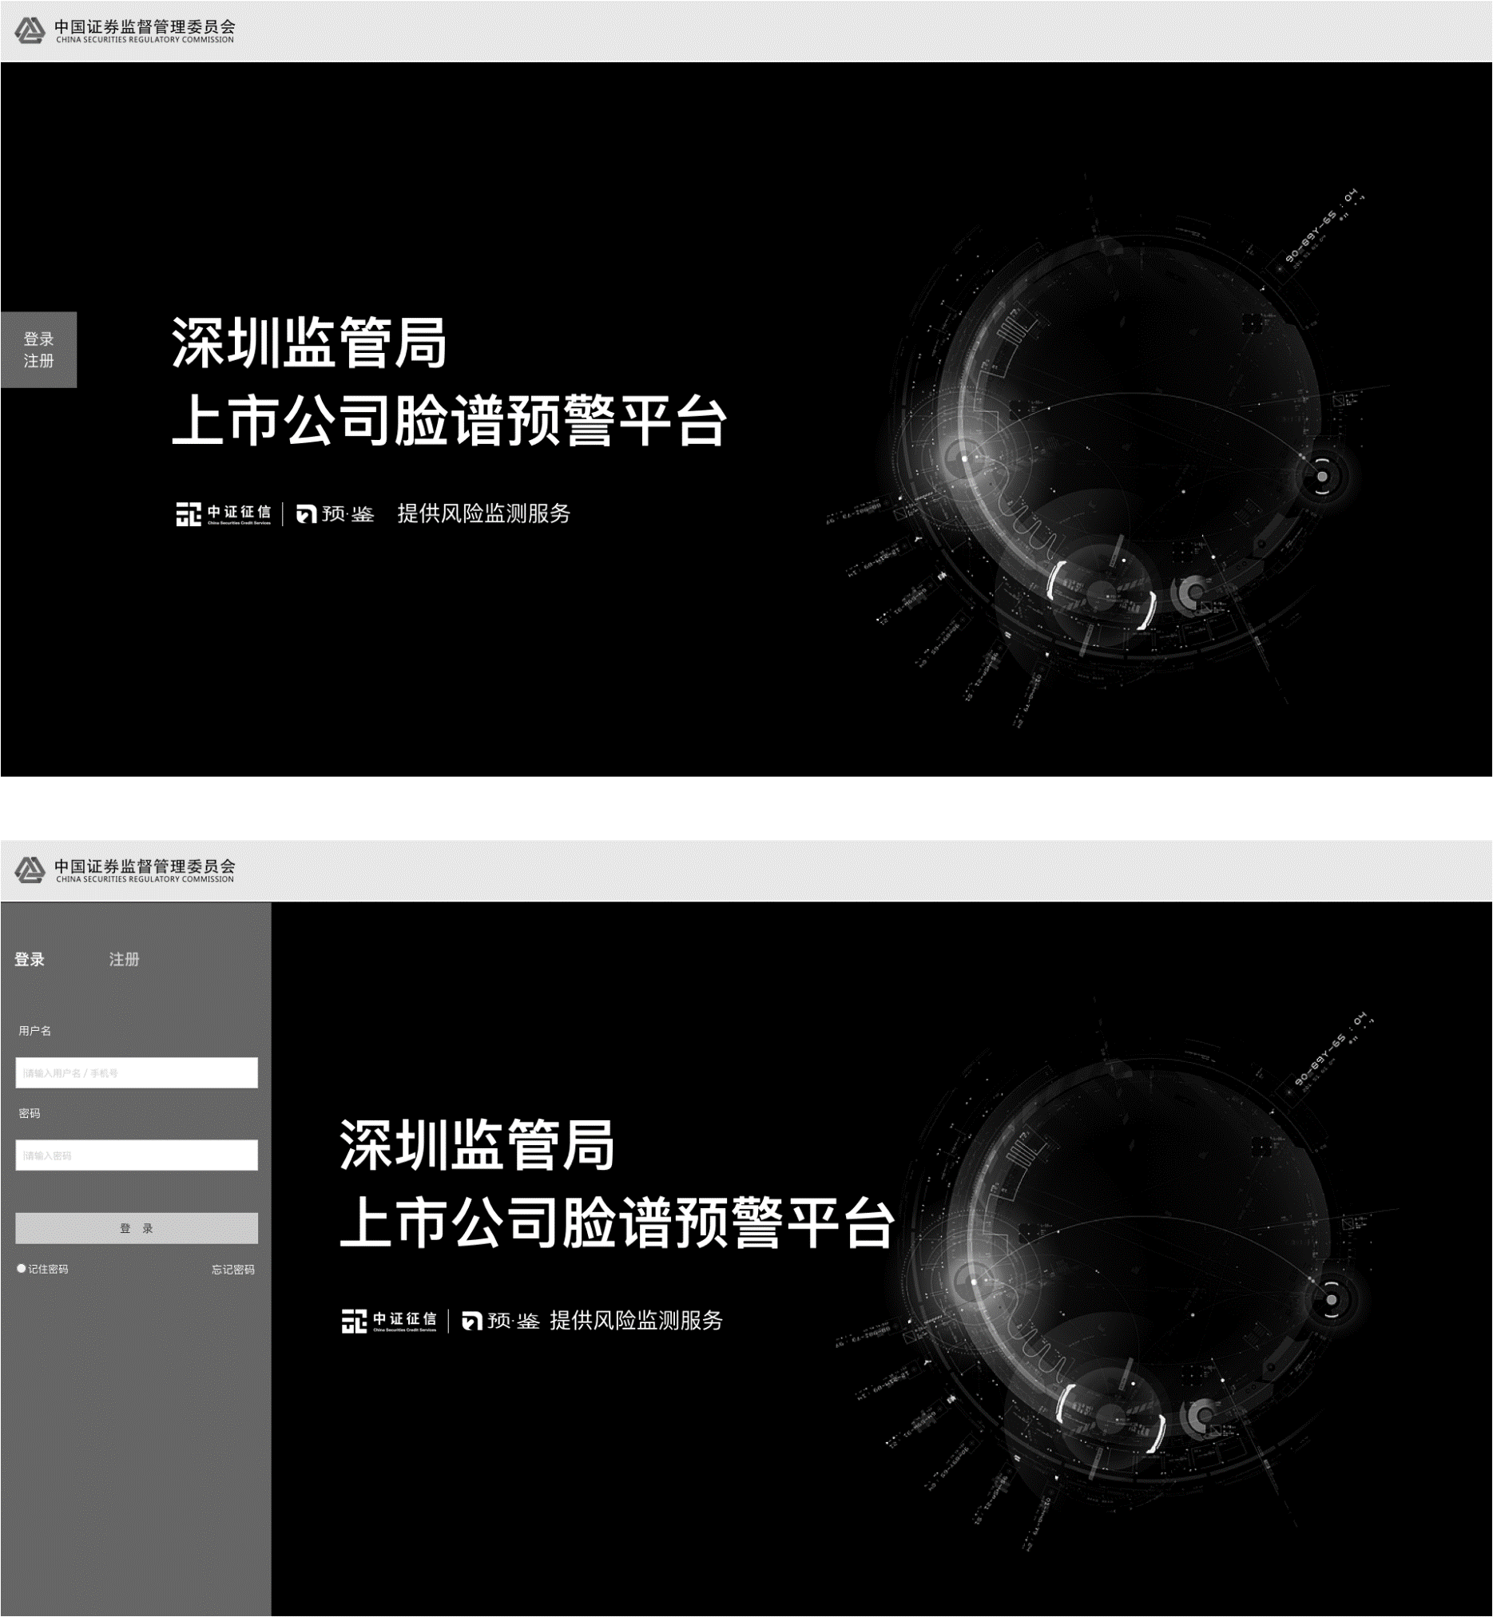
 | 1、输入
 | 序号 | 字段 | 默认值 | 长度 | 格式 | 其他说明
 | 1 | 用户名 | 请输入用户名/手机号 | 4-20 | 英文字母、英文字母+数字
 | 2 | 密码 | 请输入密码 | 8-20 | 英文字母+数字+特殊字母
 | 3 | 记住密码 | 空 | -- | 单选框 | 选中后，登录成功后记住用户名和密码

 | 2、输出
 | 序号 | 字段 | 来源 | 默认值 | 其他说明

 | 3、操作
 | 序号 | 字段 | 必填字段 | 操作说明&流程
 | 1 | 登录注册 | 无 | 点击登录注册按钮，从左侧滑出登录注册栏，相应文字（“深圳监管局…”）向右滑动，以免被遮盖，并默认显示登录选项
 | 2 | 登录 | 用户名 密码 | 参考Portal登录页面与流程
 | 3 | 注册 | 用户名 密码 | 点击侧边栏注册文字后，滑出注册页面，下方“登录”按钮变成“注册”按钮（其他参考Portal）
 | 4 | 忘记密码 | 无 | 点击忘记密码按钮，跳转到忘记密码页面（参考Portal）

配色方案如下

区域风险总览
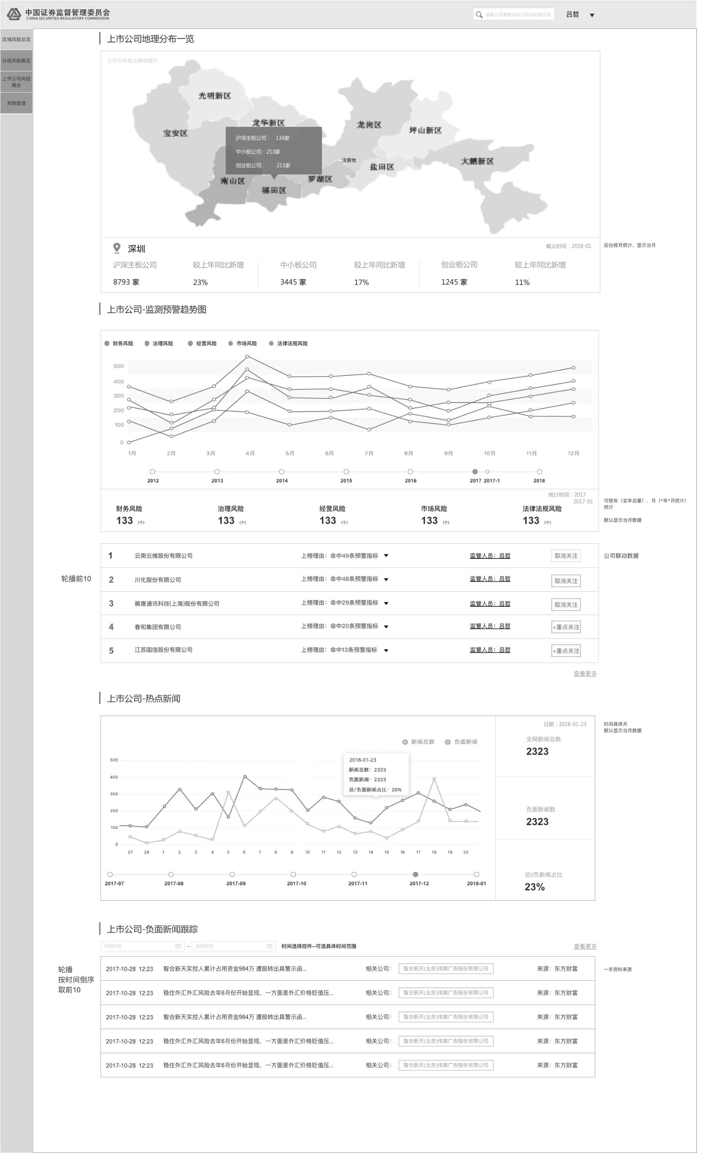
1、输入
序号 | 字段 | 默认值 | 长度 | 格式 | 其他说明
1 | 搜索公司 | 请输入你要查询的公司名称或代码 | 0-100 | 英文字母、数字、中文 | 其他参考“操作”
2 | 负面新闻跟踪-开始时间 | 开始时间 | 年：4；月：2；日：2 | 日期 | 其他参考“操作”
3 | 负面新闻跟踪-结束时间 | 结束时间 | 年：4；月：2；日：2 | 日期 | 其他参考“操作”

2、输出
序号 | 字段 | 来源 | 默认值 | 其他说明

3、操作
序号 | 字段 | 必填字段 | 操作说明&流程
1 | 鼠标滚轮滑动 | 无 | 滑动鼠标滚轮，页面内容相应滚动，而上方和左侧栏目不动
2 | 搜索公司 | 公司名称、代码、拼音首字母 | 名称输入后，搜索框下方实时弹出搜索匹配结果，如选定某一结果左击或enter，则直接进入该结果的公司展台页面；如不选定直接enter，则进入公司展台的搜索结果页面
3 | 上市公司地理分布一览 | 无 | 默认按颜色深浅展示不同区的上市公司数量； 下方文字默认展示截止到当前月，上市公司的统计数据； 当鼠标点击或者悬浮在地图中某一个区时，则在地图上显示该区的上市公司统计数据，图下方文字也相应的改为该区的名称、该区的上市公司数量统计； 统计数据按月统计更新
4 | 上市公司-监测预警趋势图 | 无 | 时间轴可以选择年，也可以选择两年之间的月份： 选择年份时，图显示该年12个月的风险预警情况，下方文字的统计时间显示当年（如2017），数据均为当年数据的总计，下方轮播前10则是2017年的预警条数前10的公司； 相应地如果选择2017-1的点，则统计时间显示2017-01，相应的数据和预警前10公司均为2017年1月的数据
5 | 监测预警趋势图-预警top10 | 无 | 点击公司名称，则跳转至该公司的详细页面（公司展台）； 点击上榜理由XXX，则该列表展开，显示详细的预警信息（参看Portal信用预警页面，预警总榜 TOP 5的效果）； 点击“取消关注”，弹出确认框； 点击“+重点关注”，则立刻将相应公司加入该用户的关注列表中； 监管人员的取数要与关注公司有所区别，监管人员所辖的上市公司会有固定分工，调整并不频繁，而关注公司则是监管员账号初始化时将其所辖的上市公司默认关注而已
6 | 热点新闻 | 无 | 该处仅统计平台关联的新闻数量，具体与Portal保持一致； 图片下方可选择图所展示的月份
7 | 负面新闻跟踪 | 无 | 默认按时间倒叙展示负面新闻； 在输入开始时间或结束时间后，按enter显示自开始时间至结束时间的负面新闻；如开始时间无输入，则默认显示数据库中最早的新闻至截止日的负面新闻；如结束时间无输入，则显示自开始时间至当前的负面新闻； 点击“查看更多”则可以跳转至新的标签页中查看相应的详细列表； 点击新闻标题，跳转至新闻详情的新标签页； 点击公司名称，跳转至相应公司的公司展台

分组风险概览
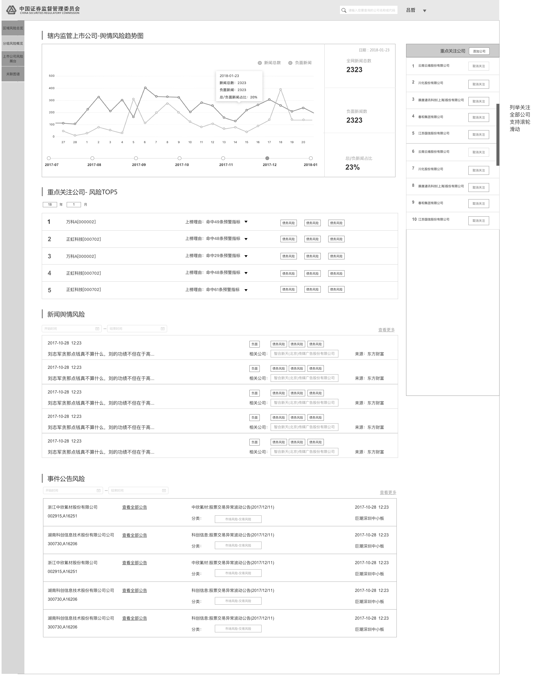
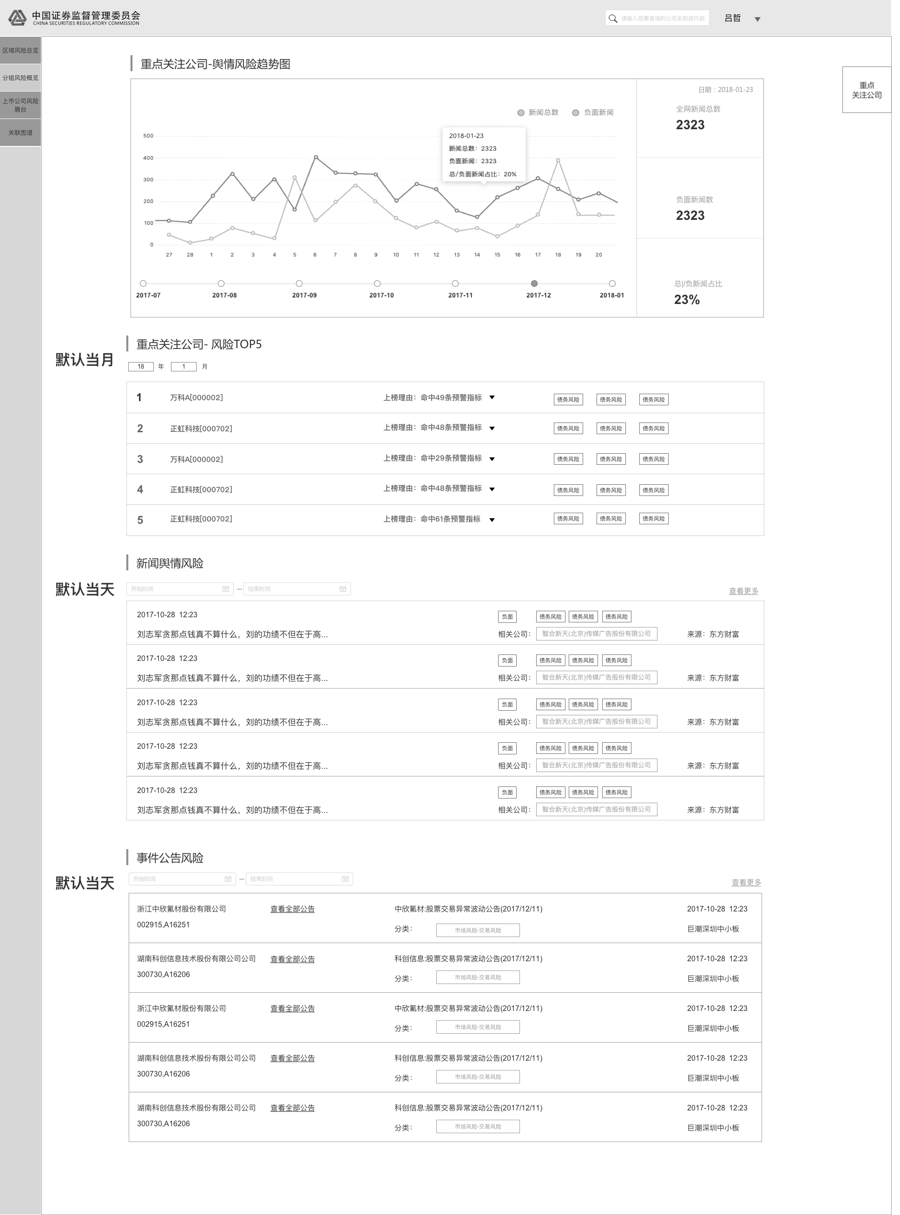
1、输入
序号 | 字段 | 默认值 | 长度 | 格式 | 其他说明
1 | 搜索公司 | 请输入你要查询的公司名称或代码 | 0-100 | 英文字母、数字、中文 | 其他参考“操作”
2 | 风险TOP5-显示年月 | 当前年月 | 年：2；月：2 | 年月
3 | 新闻舆情风险-开始时间 | 开始时间 | 年：4；月：2；日：2 | 日期 | 其他参考“操作”
4 | 新闻舆情风险-结束时间 | 结束时间 | 年：4；月：2；日：2 | 日期 | 其他参考“操作”
5 | 事件公告风险-开始时间 | 开始时间 | 年：4；月：2；日：2 | 日期 | 其他参考“操作”
6 | 事件公告风险-结束时间 | 结束时间 | 年：4；月：2；日：2 | 日期 | 其他参考“操作”

2、输出
序号 | 字段 | 来源 | 默认值 | 其他说明

3、操作
序号 | 字段 | 必填字段 | 操作说明&流程
1 | 鼠标滚轮滑动 | 无 | 滑动鼠标滚轮，页面内容相应滚动，而上方和左侧栏、重点关注公司按钮和列表不动
2 | 搜索公司 | 公司名称、代码、拼音首字母 | 名称输入后，搜索框下方实时弹出搜索匹配结果，如选定某一结果左击或enter，则直接进入该结果的公司展台页面；如不选定直接enter，则进入公司展台的搜索结果页面
3 | 重点关注公司-舆情风险趋势图 | 无 | 该处仅统计重点关注公司关联的新闻数量，具体样式与Portal保持一致； 图片下方可选择图所展示的月份
4 | 重点关注公司-风险top5 | 无 | 默认显示当月命中预警规则条数前5的公司； 选择或者输入年月后，按enter进入相应年月的风险预警前5的公司； 点击公司名称，则跳转至该公司的详细页面（公司展台）； 点击上榜理由XXX，则该列表展开，显示详细的预警信息（参看Portal信用预警页面，预警总榜 TOP 5的效果）
5 | 新闻舆情风险 | 无 | 默认按时间倒叙展示重点关注公司的新闻； 在输入开始时间或结束时间后，按enter显示自开始时间至结束时间的新闻；如开始时间无输入，则默认显示数据库中最早的新闻至截止日的新闻；如结束时间无输入，则显示自开始时间至当前的新闻； 点击“查看更多”则可以跳转至新的标签页中查看相应的详细列表，默认则展示所有的新闻舆情，按时间倒叙排序，如用户对开始时间和结束时间有规定，则显示规定时间内的所有新闻列表； 点击新闻标题，跳转至新闻详情的新标签页； 点击公司名称，跳转至相应公司的公司展台（新标签页）
6 | 事件公告风险 | 无 | 默认按时间倒叙展示重点关注公司的股市公告； 在输入开始时间或结束时间后，按enter显示自开始时间至结束时间的股市公告；如开始时间无输入，则默认显示数据库中最早的新闻至截止日的股市公告；如结束时间无输入，则显示自开始时间至当前的股市公告； 点击“查看更多”则可以跳转至新的标签页中查看相应的详细列表，默认则展示所有的公告，按时间倒叙排序，如用户对开始时间和结束时间有规定，则显示规定时间内的所有公告列表； 点击“查看全部公告”，跳转至该公司所有公告的列表页面（新标签页）； 点击公告标题，跳转至公告详情的新标签页； 点击公司名称，跳转至相应公司的公司展台（新标签页）
7 | 重点关注公司（右上角悬浮按钮） | 无 | 点击按钮，从右侧向左滑动显示重点关注公司列表； 其他相应模块向左移动，以免被覆盖； 重点关注公司列表支持鼠标滚轮滑动； 如点击“添加公司”，则弹出悬浮框，让用户输入公司名称、代码或者拼音首字母选择要添加的公司； 如“取消关注”公司，需弹出确认框

公司展台（搜索）
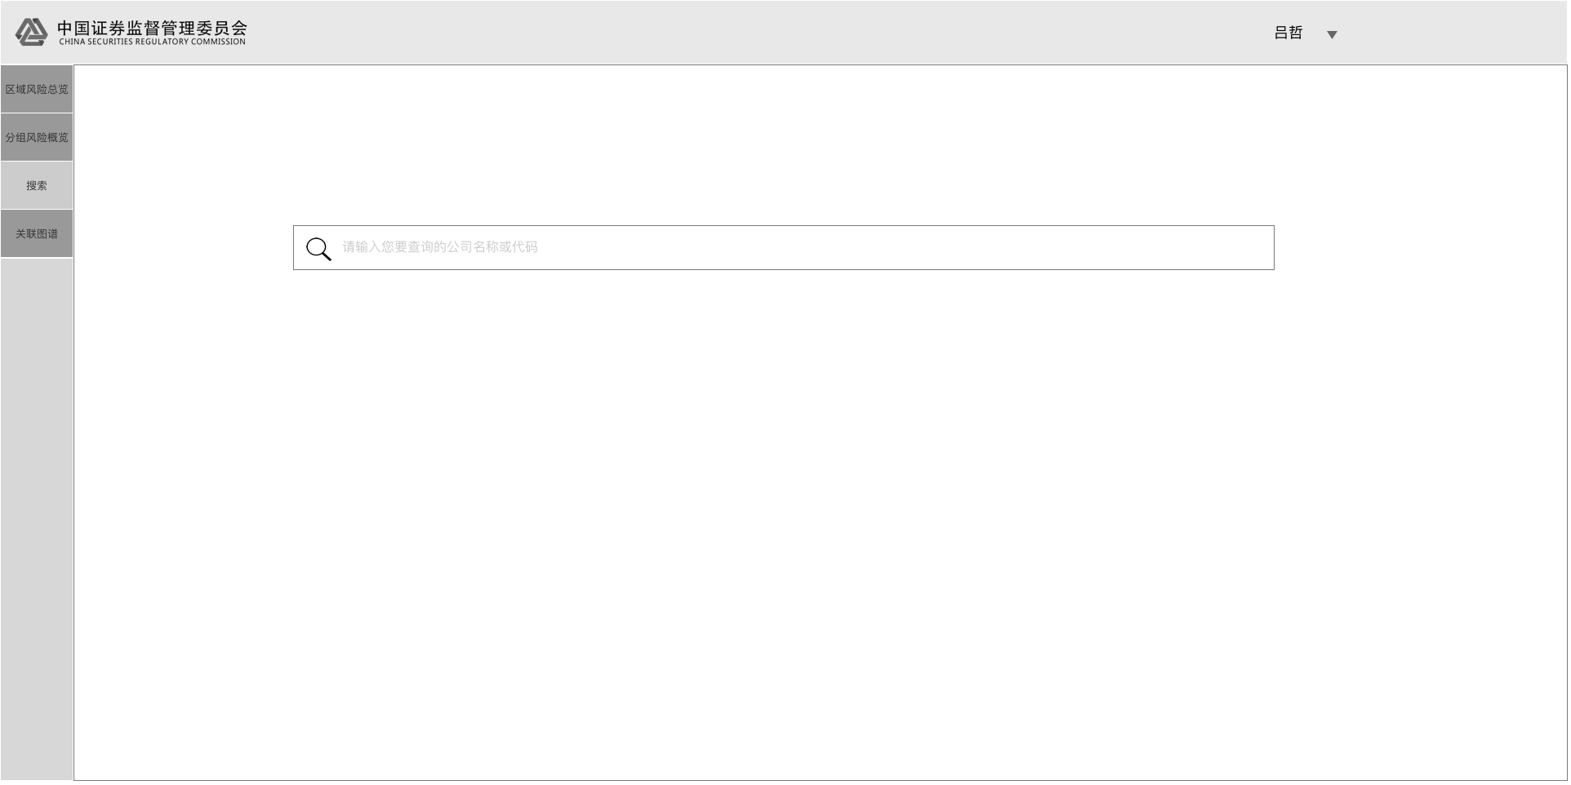
1、输入
序号 | 字段 | 默认值 | 长度 | 格式 | 其他说明
1 | 搜索公司 | 请输入你要查询的公司名称或代码 | 0-100 | 英文字母、数字、中文 | 其他参考“操作”
2 | 公司公告-开始时间 | 开始时间 | 年：4；月：2；日：2 | 日期 | 其他参考“操作”
3 | 公司公告-结束时间 | 结束时间 | 年：4；月：2；日：2 | 日期 | 其他参考“操作”
4 | 舆情事件-关键字 | 请选择词云中的词或输入关键词查询 | 0-100 | 英文字母、数字、中文

2、输出
序号 | 字段 | 来源 | 默认值 | 其他说明

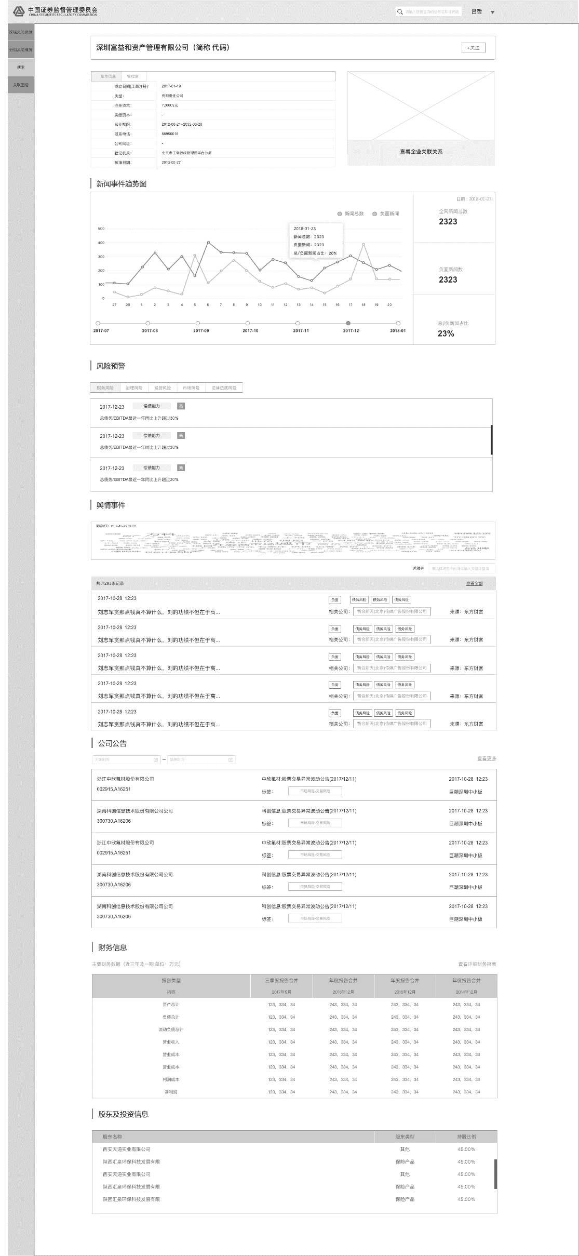

3、操作
序号 | 字段 | 必填字段 | 操作说明&流程
1 | 默认页面 | 无 | 点击左边栏“搜索”，默认进入公司展台的搜索页面（第一张图）
2 | 搜索公司 | 公司名称、代码、拼音首字母 | 名称输入后，搜索框下方实时弹出搜索匹配结果，如选定某一结果左击或enter，则直接进入该结果的公司展台页面；如不选定直接enter，则进入公司展台的搜索结果页面
3 | 查看企业关联关系 | 无 | 点击查看企业关联关系，跳转至新标签页，展示该企业的关联图谱（与Portal相似）
4 | 鼠标滚轮滑动 | 无 | 滑动鼠标滚轮，页面内容相应滚动，而上方和左侧栏、重点关注公司按钮和列表不动
5 | 新闻事件趋势图 | 无 | 该处仅统计公司关联的新闻数量，具体样式与Portal保持一致； 图片下方可选择图所展示的月份
6 | 风险预警 | 无 | 展示该公司的预警详细信息，包括财务风险、治理风险、经营风险、市场风险、法律法规风险五项； 点击不同的标签，下方内容切换
7 | 舆情事件 | 无 | 词云从最近一段时间该公司关联的新闻舆情中提取； 点击词云中的某一个词，其右下关键字框中即显示该词，同时下方列表展示包含该词的与该公司相关的新闻舆情； 直接在关键字中输入字词，按enter后下方列表同样展示包含该词的与该公司相关的新闻舆情； 点击“查看全部”则可以跳转至新的标签页，查看所有的包含关键字的新闻舆情，如在没有搜索情况下点击，则显示该公司所有的新闻舆情； 点击新闻标题，跳转至新闻详情的新标签页； 点击公司名称，跳转至相应公司的公司展台
8 | 公司公告 | 无 | 默认按时间倒叙展示该公司的股市公告； 在输入开始时间或结束时间后，按enter显示自开始时间至结束时间的股市公告；如开始时间无输入，则默认显示数据库中最早的新闻至截止日的股市公告；如结束时间无输入，则显示自开始时间至当前的股市公告； 点击“查看更多”则可以跳转至新的标签页中查看相应的详细列表； 点击公告标题，跳转至公告详情的新标签页； 点击公司名称，跳转至相应公司的公司展台
9 | 财务信息 | 无 | 点击查看详细财务报表，跳转至新标签页显示该公司详细财务报表； 支持鼠标滚动
10 | 股东及投资信息 | 无 | 支持鼠标滚动

关联图谱
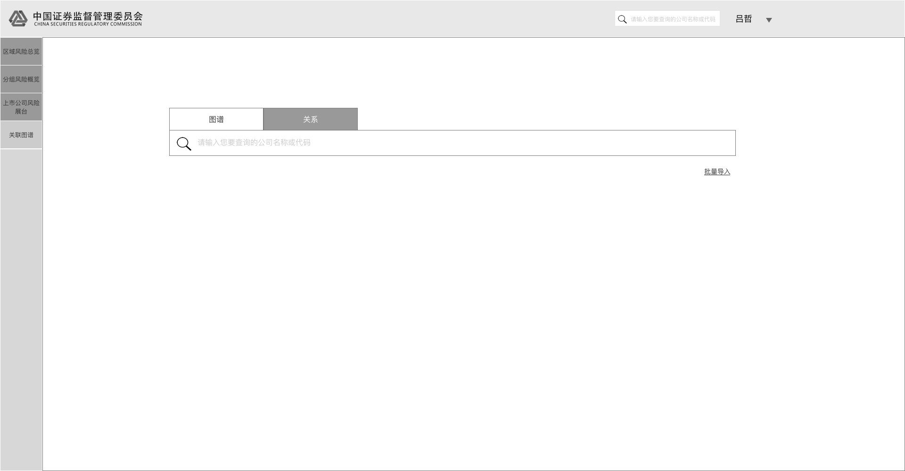
1、输入
序号 | 字段 | 默认值 | 长度 | 格式 | 其他说明
1 | 搜索公司 | 请输入你要查询的公司名称或代码 | 0-100 | 英文字母、数字、中文 | 其他参考“操作”
2 | 查找多家公司关系 | 请输入你要查询的公司名称或代码 | 0-100 | 英文字母、数字、中文 | 其他参考“操作”

2、输出
序号 | 字段 | 来源 | 默认值 | 其他说明

3、操作
序号 | 字段 | 必填字段 | 操作说明&流程
1 | 搜索公司图谱 | 公司名称、代码、拼音首字母 | 标签页切换到“图谱”，名称输入后，搜索框下方实时弹出搜索匹配结果，如选定某一结果左击或enter，则直接进入该公司的关联图谱页面
2 | 搜索公司关系 | 公司名称、代码、拼音首字母 | 标签页切换到“关系”，名称输入后，搜索框下方实时弹出搜索匹配结果，如选定某一结果左击或enter，搜索框中则显示该选定的公司； 如此往复，可最多输入4家公司，并查询这些公司的关联关系； 如需要查询超过4家公司的关联关系，则需要点击“批量导入”，在弹出的悬浮框中，上传符合格式要求的公司名列表文件，从而进行搜索

